00015616-2024
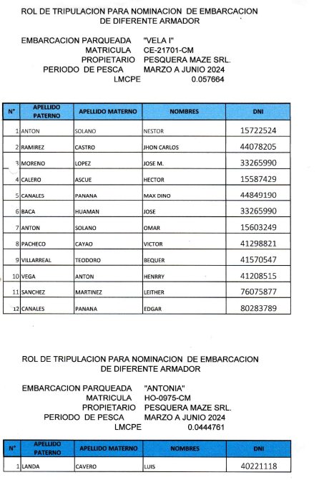
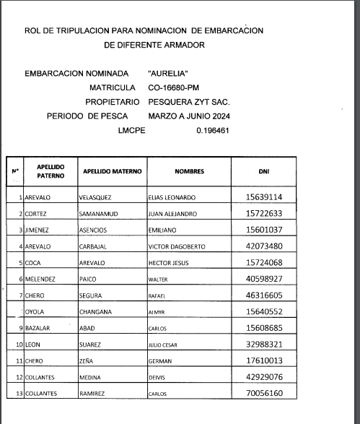
ANEXO I - RM 166-2009-PRODUCE |  |  |  |  |  |  |  |  |  | ANEXO I - RM 166-2009-PRODUCE
ROTACION PREVISTA - REG. 00015616-2024 |  |  |  |  |  |  |  |  |  | ROTACION EJECUTADA - REG.

N° | APELLIDOS Y NOMBRES | DNI | E/P NO NOMINADA |  | E/P DONDE REALIZO LA ROTACION |  | PERIODOS DE ROTACIÓN |  | TM EXTRAIDAS | N° | APELLIDOS Y NOMBRES | DNI | E/P NO NOMINADA |  | E/P DONDE REALIZO LA ROTACION |  | PERIODOS DE ROTACIÓN |  | TM EXTRAIDAS
 |  |  | NOMBRE | MATRICULA | NOMBRE | MATRICULA | INICIAL | FINAL |  |  |  |  | NOMBRE | MATRICULA | NOMBRE | MATRICULA | INICIAL | FINAL
1 | ANTON SOLANO, NESTOR | 15722524 | VELA I | CE-21701-CM | AURELIA | CO-16680-PM |  |  |  | 1 | ANTON SOLANO, NESTOR | 15722524 | VELA I | CE-21701-CM | AURELIA | CO-16680-PM
2 | RAMIREZ CASTRO, JHON CARLOS | 44078205 |  |  |  |  |  |  |  | 2 | RAMIREZ CASTRO, JHON CARLOS | 44078205
3 | MORENO LOPEZ, JOSE M. | 33265990 |  |  |  |  |  |  |  | 3 | MORENO LOPEZ, JOSE M. | 33265990
4 | CALERO ASCUE, HECTOR | 15587429 |  |  |  |  |  |  |  | 4 | CALERO ASCUE, HECTOR | 15587429
5 | CANALES PANANA, MAX DINO | 44849190 |  |  |  |  |  |  |  | 5 | CANALES PANANA, MAX DINO | 44849190
6 | BACA HUAMAN, JOSE | 33265990 |  |  |  |  |  |  |  | 6 | BACA HUAMAN, JOSE | 33265990
7 | ANTON SOLANO, OMAR | 15603249 |  |  |  |  |  |  |  | 7 | ANTON SOLANO, OMAR | 15603249
8 | PACHECO CAYAO, VICTOR | 41298821 |  |  |  |  |  |  |  | 8 | PACHECO CAYAO, VICTOR | 41298821
9 | VILLAREAL TEODORO, BEQUER | 41570547 |  |  |  |  |  |  |  | 9 | VILLAREAL TEODORO, BEQUER | 41570547
10 | VEGA ANTON, HENRY | 41208515 |  |  |  |  |  |  |  | 10 | VEGA ANTON, HENRY | 41208515
11 | SANCHEZ MARTINEZ, LEITHER | 76075877 |  |  |  |  |  |  |  | 11 | SANCHEZ MARTINEZ, LEITHER | 76075877
12 | CANALES PANANA, EDGAR | 80283789 |  |  |  |  |  |  |  | 12 | CANALES PANANA, EDGAR | 80283789
13 | LANDA CAVERO, LUIS | 40221118 | ANTONIA | HO-0975-CM |  |  |  |  |  | 13 | LANDA CAVERO, LUIS | 40221118 | ANTONIA | HO-0975-CM

* | En caso de haber realizado la rotación en mas de una E/P sirvase indicarlo de manera correlativa
** | En caso de haber en mas de 01 periodo sirvase indicarlo de manera correlativa.

